关系图
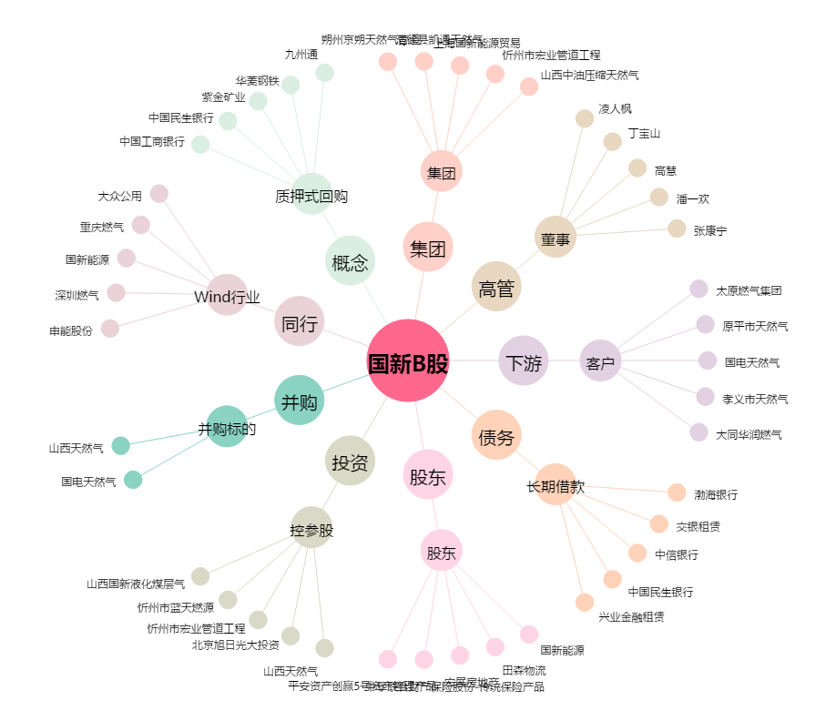
国新B股[900913.SH] - 关系概览图

